proporción
 | TIPOS DE PROPORCIONES
 |  | Componer es ordenar los elementosd de un todo buscando genenar alguna emocion, para esto se utililizan herramientas como el equilibrio, la unidad, separacion, repeticion, enfacis, centro, radial, eje, ritmo, movimiento, tamaño, color, proximidad, narrativa propia

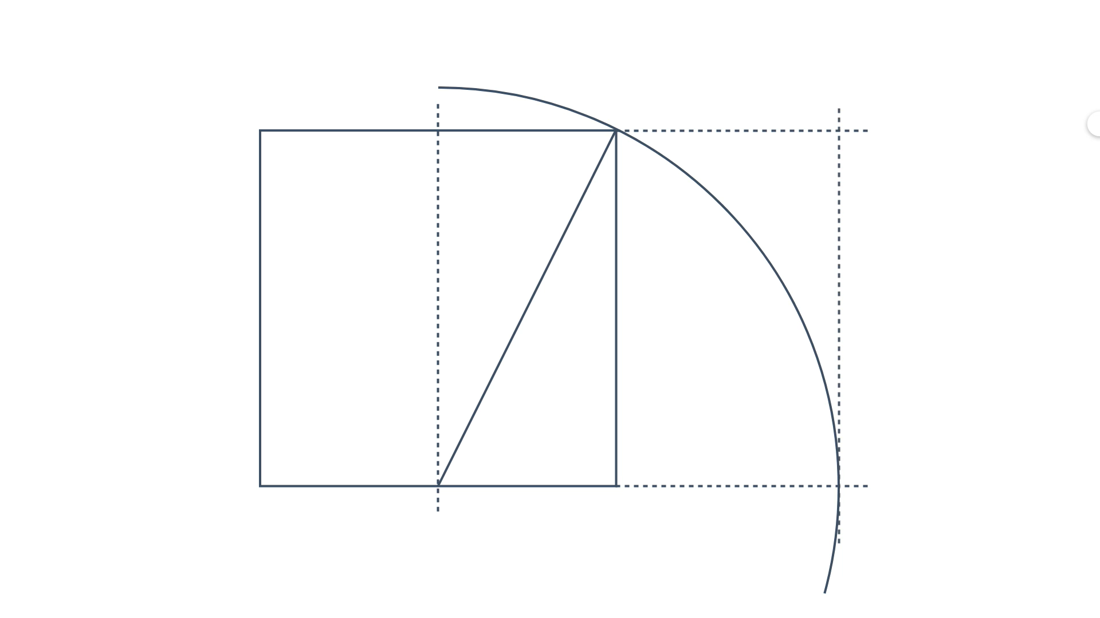

FIBONACHI, FI: 1,618…

SISTEMA DE FRACCIONES Y POR RAZONES 1:3 - 2:3

 |  | Componer es ordenar los elementosd de un todo buscando genenar alguna emocion, para esto se utililizan herramientas como el equilibrio, la unidad, separacion, repeticion, enfacis, centro, radial, eje, ritmo, movimiento, tamaño, color, proximidad, narrativa propia.

 |  | Como diseñador le principal objetivo es la funcionalidad, hay que definir bien esta funcion y definir un objetivo para definir un eje por el cual pasara todo el proceso creativo.

